Data
Holdbarhet av |  | PDW (fL) i kjøleskap

Tillatt bias | 3.2 | %, og tillatt totalfeil |  | 6.4 | %

0 | 12.8 | 11 | 10.9 | 15 | 16.6 | 10.7 | 10 | 11.3 |  | 16.4 | 10.6 | 9.7
12 | 14.5 | 13.4 | 12.2 | 17.4 | 18 | 12.3 | 11 | 13.2 |  | 16.7 | 10.4 | 10
24 | 14.4 | 14.5 | 12.6 | 16.1 | 17.5 | 11.8 | 11.2 | 12.9 |  | 17.7 | 11.2 | 10.5
36 | 14.1 | 12.9 | 12.4 | 16.6 | 17.9 | 11.9 | 12 | 13.8 | 24.1 | 17.6 | 10.8 | 11.3
48 | 14.7 | 14.3 | 13.2 | 17.7 | 17.2 | 12.3 | 11.4 | 14.6 |  | 18.1 | 10.8 | 11.5
60 | 15.6 | 14 | 13.5 | 18 | 16.9 | 12.2 | 12.1 | 14.8 | 22.1 | 19.6 | 11 | 11.2
72 | 15.5 | 15.2 | 13.6 | 18.4 | 19.8 | 13.2 | 12.4 | 15.2 | 21.5 | 19.2 | 10.8 | 11.4
84 |  |  |  |  |  |  |  |  |  |  | 11.7 | 11.4
 | Tid 0 | Tid 1 | Tid 2 | Tid 3 | Tid 4 | Tid 5 | Tid 6 | Tid 7 | Tid 8
Timer | 0 | 12 | 24 | 36 | 48 | 60 | 72 | 84
Prøve nr | Målte verdier
1 | 12.8 | 14.5 | 14.4 | 14.1 | 14.7 | 15.6 | 15.5
2 | 11 | 13.4 | 14.5 | 12.9 | 14.3 | 14 | 15.2
3 | 10.9 | 12.2 | 12.6 | 12.4 | 13.2 | 13.5 | 13.6
4 | 15 | 17.4 | 16.1 | 16.6 | 17.7 | 18 | 18.4
5 | 16.6 | 18 | 17.5 | 17.9 | 17.2 | 16.9 | 19.8
6 | 10.7 | 12.3 | 11.8 | 11.9 | 12.3 | 12.2 | 13.2
7 | 10 | 11 | 11.2 | 12 | 11.4 | 12.1 | 12.4
8 | 11.3 | 13.2 | 12.9 | 13.8 | 14.6 | 14.8 | 15.2
9 |  |  |  | 24.1 |  | 22.1 | 21.5 |  |  |  | Stjerne på pasient nr 9. Aggregater?
10 | 16.4 | 16.7 | 17.7 | 17.6 | 18.1 | 19.6 | 19.2
11 | 10.6 | 10.4 | 11.2 | 10.8 | 10.8 | 11 | 10.8 | 11.7
12 | 9.7 | 10 | 10.5 | 11.3 | 11.5 | 11.2 | 11.4 | 11.4
13 | 10.3 | 10.8 | 11.1 | 11.5 | 11.5 | 11 | 12 | 11.7
14 | 11.9 | 12.8 | 13.1 | 14 | 13.6 | 13.1 | 12.8 | 13.6
15 | 14.3 | 15.1 | 15.4 | 16.9 | 16.9 | 17.3 | 17.5 | 17.9
16 | 12.9 | 15.1 | 16 | 15.5 | 14.8 | 15.1 | 15.3 | 15.3
17 | 14 | 13.6 | 14 | 14.6 | 15 | 15 | 16.4 | 14.9
18 | 10.7 | 12.8 | 13.5 | 13.2 | 13.6 | 13.8 | 13.1 | 13.9
19 | 12.2 | 13.6 | 13.6 | 13.6 | 13.3 | 13.3 | 14.5 | 13.6 |  |  | T7 på pasient 19 med stjerne.
20 | 10.4 | 10.7 | 10.8 | 11.1 | 11.5 | 11.1 | 11.8 | 10.9
21
22
23
24
25
26
27
28
29
30
31
32
33 |  |  |  |  |  |  |  |  |  | Figur 1. Hver linje representerer måleverdiene for en enkelt prøve.
34
35
36
37
38
39
40
41
42
43
44
45
46
47
48
49
50

 | Prosent (blå tall er større enn tillatt totalfeil)

0 | 100.00 | 100.00 | 100.00 | 100.00 | 100.00 | 100.00 | 100.00 | 100.00 | 0.00 | 100.00 | 100.00 | 100.00
12 | 113.28 | 121.82 | 111.93 | 116.00 |  | 114.95 | 110.00 | 116.81 | 0.00 | 101.83 | 98.11 | 103.09
24 | 112.50 | 131.82 | 115.60 | 107.33 | 105.42 | 110.28 | 112.00 | 114.16 | 0.00 | 107.93 | 105.66 | 108.25
36 | 110.16 | 117.27 | 113.76 | 110.67 | 107.83 | 111.21 | 120.00 | 122.12 | 0.00 | 107.32 | 101.89 | 116.49
48 | 114.84 | 130.00 | 121.10 | 118.00 | 103.61 | 114.95 | 114.00 | 129.20 | 0.00 | 110.37 | 101.89 | 118.56
60 | 121.88 | 127.27 | 123.85 | 120.00 | 101.81 | 114.02 | 121.00 | 130.97 | 0.00 | 119.51 | 103.77 | 115.46
72 | 121.09 | 138.18 | 124.77 | 122.67 | 119.28 | 123.36 | 124.00 | 134.51 | 0.00 | 117.07 | 101.89 | 117.53
84 | 0.00 | 0.00 | 0.00 | 0.00 | 0.00 | 0.00 | 0.00 | 0.00 | 0.00 | 0.00 | 110.38 | 117.53
 | 0.00 | 0.00 | 0.00 | 0.00 | 0.00 | 0.00 | 0.00 | 0.00 | 0.00 | 0.00 | 0.00 | 0.00
Prøve nr | Tid 0 | Tid 1 | Tid 2 | Tid 3 | Tid 4 | Tid 5 | Tid 6 | Tid 7 | Tid 8
1 | 100.00 | 113.28 | 112.50 | 110.16 | 114.84 | 121.88 | 121.09
2 | 100.00 | 121.82 | 131.82 | 117.27 | 130.00 | 127.27 | 138.18
3 | 100.00 | 111.93 | 115.60 | 113.76 | 121.10 | 123.85 | 124.77
4 | 100.00 | 116.00 | 107.33 | 110.67 | 118.00 | 120.00 | 122.67
5 | 100.00 |  | 105.42 | 107.83 | 103.61 | 101.81 | 119.28
6 | 100.00 | 114.95 | 110.28 | 111.21 | 114.95 | 114.02 | 123.36
7 | 100.00 | 110.00 | 112.00 | 120.00 | 114.00 | 121.00 | 124.00
8 | 100.00 | 116.81 | 114.16 | 122.12 | 129.20 | 130.97 | 134.51
9
10 | 100.00 | 101.83 | 107.93 | 107.32 | 110.37 | 119.51 | 117.07 |  |  |  |  | 112.50
11 | 100.00 | 98.11 | 105.66 | 101.89 | 101.89 | 103.77 | 101.89 | 110.38 |  |  |  | 131.82
12 | 100.00 | 103.09 | 108.25 | 116.49 | 118.56 | 115.46 | 117.53 | 117.53 |  |  |  | 115.60
13 | 100.00 | 104.85 | 107.77 | 111.65 | 111.65 | 106.80 | 116.50 | 113.59 |  |  |  | 107.33
14 | 100.00 | 107.56 | 110.08 | 117.65 | 114.29 | 110.08 | 107.56 | 114.29 |  |  |  | 105.42
15 | 100.00 | 105.59 | 107.69 | 118.18 | 118.18 | 120.98 | 122.38 | 125.17 |  |  |  | 110.28
16 | 100.00 | 117.05 | 124.03 | 120.16 | 114.73 | 117.05 | 118.60 | 118.60 |  |  |  | 112.00
17 | 100.00 | 97.14 | 100.00 | 104.29 | 107.14 | 107.14 | 117.14 | 106.43 |  |  |  | 114.16
18 | 100.00 | 119.63 | 126.17 | 123.36 | 127.10 | 128.97 | 122.43 | 129.91
19 | 100.00 | 111.48 | 111.48 | 111.48 | 109.02 | 109.02 | 118.85 | 111.48 |  |  |  | 107.93
20 | 100.00 | 102.88 | 103.85 | 106.73 | 110.58 | 106.73 | 113.46 | 104.81 |  |  |  | 105.66
21 |  |  |  |  |  |  |  |  |  |  |  | 108.25
22 |  |  |  |  |  |  |  |  |  |  |  | 107.77
23 |  |  |  |  |  |  |  |  |  |  |  | 110.08
24 |  |  |  |  |  |  |  |  |  |  |  | 107.69
25 |  |  |  |  |  |  |  |  |  |  |  | 124.03
26 |  |  |  |  |  |  |  |  |  |  |  | 100.00
27 |  |  |  |  |  |  |  |  |  |  |  | 126.17
28 |  |  |  |  |  |  |  |  |  |  |  | 111.48
29 |  |  |  |  |  |  |  |  |  |  |  | 103.85
30
31
32
33
34
35
36
37
38
39 |  |  |  |  |  |  |  |  |  | Figur 2. De røde punktene viser gjennomsnitt for hvert tidspunkt, i prosent av utgangsverdi. De lottrette intervallene er 90% konfidensintervall for gjennomsnittene, og området mellom de røde linjene er tillatt bias. De blå punktene markerer enkeltverdier i prosent av utgangsverdi, og området mellom de blå linjene er tillatt totalfeil.
40
41
42
43
44
45
46
47
48
49
50
Mean | 100.00 | 109.67 | 111.68 | 113.27 | 115.22 | 116.12 | 120.07 | 115.22
n | 19.00 | 18.00 | 19.00 | 19.00 | 19.00 | 19.00 | 19.00 | 10.00 | 0.00
SD | 0.00 | 7.39 | 7.97 | 6.18 | 7.80 | 8.76 | 8.08 | 7.88
SEM | 0.00 | 1.74 | 1.83 | 1.42 | 1.79 | 2.01 | 1.85 | 2.49
t | 1.73 | 1.74 | 1.73 | 1.73 | 1.73 | 1.73 | 1.73 | 1.83
t x SEM | 0.00 | 3.03 | 3.17 | 2.46 | 3.10 | 3.49 | 3.21 | 4.57
Minimum | 100.00 | 97.14 | 100.00 | 101.89 | 101.89 | 101.81 | 101.89 | 104.81
Maksimum | 100.00 | 121.82 | 131.82 | 123.36 | 130.00 | 130.97 | 138.18 | 129.91
Bias nedre gr | 96.78 | 96.78 | 96.78 | 96.78 | 96.78 | 96.78 | 96.78 | 96.78 | 96.78
Bias øvre gr | 103.22 | 103.22 | 103.22 | 103.22 | 103.22 | 103.22 | 103.22 | 103.22 | 103.22
TEA nedre gr | 93.65 | 93.65 | 93.65 | 93.65 | 93.65 | 93.65 | 93.65 | 93.65 | 93.65
TEA øvre gr | 106.35 | 106.35 | 106.35 | 106.35 | 106.35 | 106.35 | 106.35 | 106.35 | 106.35

Krav
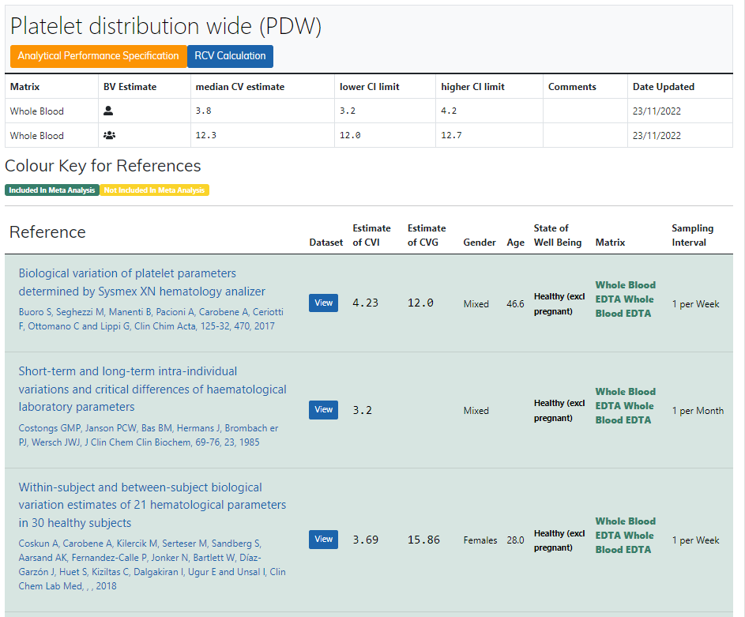
Legge inn:
3.8 | CVi
12.3 | CVg | Prosent
 | ROT av (CVi2 + CVg2) | 12.87
 | I < | 1.90
 | B < | 3.22
 | TE< | 6.35

Kopi fra EFLM database 210811 |  | EFLM Biological Variation

